需要印-領據
領 據
 | 茲收到花蓮縣政府 |  | 115 | 年度 | 布建社區照顧關懷據點及巷弄長照站計畫
 | 核定補助金額 | 共計新台幣 |  | 0 |  | ( | 0 |  | ) | 元整
 | 屬實無誤。
此據
(請蓋貴單位圖記）
受補助單位: (含分站) |  | OOO社區發展協會
統一編號: |  | 0
地址: |  | 0
連絡電話: |  | 0
蓋章
單位負責人: |  | 0
蓋章
會 計: |  | 0
存款銀行: |  | 0
分行: |  | 0
金融機構代碼: |  | 0
存摺戶名: |  | 0
存摺帳戶: |  | 0
 |  | 115 |  | 年 | 3 | 月 |  | 0 |  | 日
（存摺封面影本黏貼處）

需要印-誤餐加值+服務鐘點+縣外旅運+擴點加值
OOO社區發展協會 |  |  |  | (據點) |  | (24人)
第一季(1~3月) |  |  | 支用明細表及分攤表
補助類別 | 平均 服務人次 | 核定金額 |  | 執行金額 | 經費來源
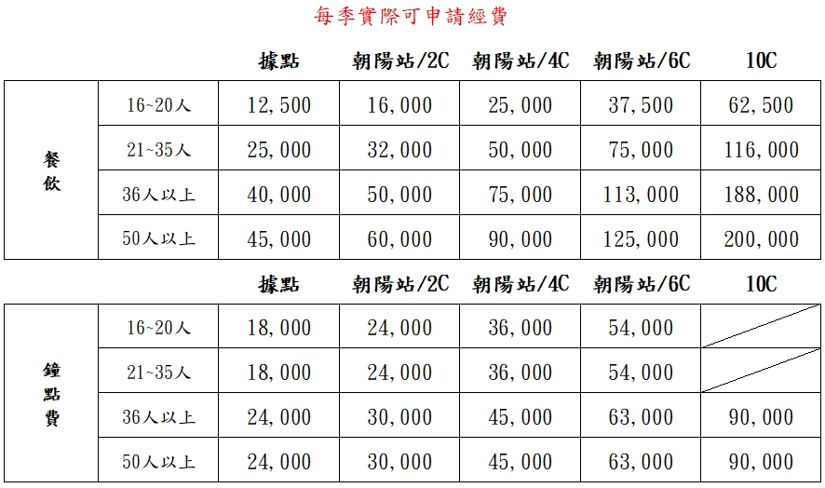
 |  | 數量 | 核定金額 |  | 縣府補助 | 本會自籌
據點加值費 |  | 一年 | 72,000 | 0 | 0 | 0
補助類別 | 平均 服務人次 | 核定金額 |  | 執行金額 | 經費來源
 |  | 數量 | 核定金額 |  | 縣府補助 | 本會自籌
誤餐加值費 |  | 一年 | 200,000 | 0 | 0 | 0
補助類別 | 平均 服務人次 | 數量 | 核定金額 | 執行金額 | 經費來源
 |  |  |  |  | 縣府補助 | 本會自籌
服務鐘點費 | 0 | 一年 | 120,000 | 0 | 0 | 0
補助類別 | 平均 服務人次 | 核定金額 |  | 執行金額 | 經費來源
 |  | 數量 | 核定金額 |  | 縣府補助 | 本會自籌
續案型擴點加值費 |  | 一年 | 14,400 | 0 | 0 | 0
合計總金額 |  |  |  | 0 | 0 | 0

